Voorblad
Prijslijsten
UBR|HIS
Bezoekadres
Rijkskantoor Beatrixpark
Wilhelmina van Pruisenweg 52
2595 AN Den Haag
Postbus 20011
2500 EA Den Haag

Bijlage D
Invulformulier tarieven

Behorend bij
Europese aanbesteding Koppelnet Publieke Sector (KPS)

Datum | 11 juni 2019
Kenmerk | 201800267.193
Versie | 0.7
Status | Concept

Invulinstructie
Invulinstructie
…………………………………………………………………………………………………………………
Voor de financiële aanbieding van de aanbesteding Koppelnet Publieke Sector dient u de geel gemarkeerder velden in de werkbladen 'Prijsblad' en 'Exploitaite Korting' van dit Excel bestand juist en volledig in te vullen en als onderdeel van de Inschrijving te retourneren.
Het gedeelte B1 - D30 van het werkblad 'Prijsblad' en het gedeelte A5 - B18 van het werkblad 'Exploitaite Korting' wordt, als onderdeel van de Overeenkomst, opgenomen in het Dossier Financiële Afspraken (DFA).

Score
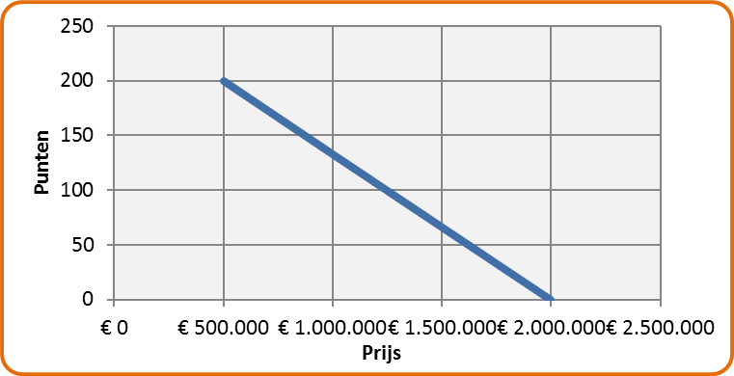
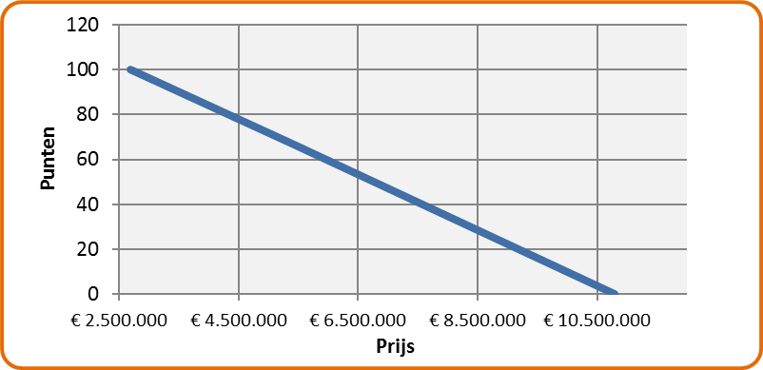
Scoring

Laagste waarde (daaronder uitsluiting) |  | Laagste waarde (daaronder uitsluiting)
€ 500,000.00 |  | € 2,700,000.00
Centrale waarde |  | Centrale waarde
€ 1,000,000.00 |  | € 5,400,000.00
Hoogste waarde (daarboven uitsluiting) |  | Hoogste waarde (daarboven uitsluiting)
€ 2,000,000.00 |  | € 10,800,000.00
Max. punten |  | Max. punten
200 |  | 100

Te beoordelen bedrag 1 | Aantal Punten (max 200) | Te beoordelen bedrag 2 | Aantal Punten (max 100) | Totaal punten prijs (max 300)
€ 0.00 | uitsluiting | € 0.00 | uitsluiting | uitsluiting

